LAB 1
MÔ HÌNH HÓA NGHIỆP VỤ
Đề tài: |  | Phần mềm quản lý khách sạn

BẢNG KHAI BÁO THÀNH VIÊN
STT | MSSV | Tên thành viên | Chức vụ | Khả năng | Công việc
1 | 1510198 | Nghiêm Xuân Hiếu | Nhóm trưởng | Vẽ Use Case, sơ đồ hoạt động, phân tích mô hình, soạn nội dung, đánh Work, Excel | Người quản lý dự án (Project manager)
2 | 1510191 | Đàm Đức Duy | Thành viên | Vẽ Use Case, sơ đồ hoạt động, phân tích mô hình, soạn nội dung, đánh Work | Chuyên viên (Guru)
3 | 1510203 | Nguyễn Mạnh Hùng | Thành viên | Vẽ Use Case, sơ đồ hoạt động, phân tích mô hình | Chuyên viên (Guru)
4 | 1510220 | Trịnh Xuân Mạnh | Thành viên | Vẽ Use Case, sơ đồ hoạt động, phân tích mô hình | Chuyên viên (Guru)
5 | 1510195 | Nguyễn Thanh Hà | Thành viên | Vẽ Use Case, sơ đồ hoạt động, phân tích mô hình | Chuyên viên (Guru)

MÔ HÌNH KINH DOANH
Quản lý phòng
Quản lý khách sạn
Quản lý nhân viên

BẢNG MÔ TẢ CÔNG VIỆC
Thời gian |  | Công việc
22/01/2018 |  | Chia nhóm và phân công chức vụ và công việc. Tạo workbook, viết Yêu cầu nghiệp vụ và sứ mệnh khách hàng
24/01/2018 |  | Tiếp tục bổ sung vả chỉnh sửa Yêu cầu nghiệp vụ và sứ mệnh khách hàng. Thiết kế mô hình use case.
26/01/2018 |  | Hoàn thành use case và sơ đồ chi tiết use case. Xem qua lab 2, 2 thành viên thiết kế giao diên tổng quan.
28/01/2018 |  | Sửa lỗi chính tả, vẽ sơ đồ hoạt động.
30/01/2018 |  | Phân tích lại, sửa một số usecase cũng như thêm usecase, thêm giao diện người dùng.
BẢNG MÔ TẢ THUẬT NGỮ
Thuật ngữ |  | Chi tiết
Khách hàng |  | Là người sử dụng dịch vụ do khách sạn cung cấp
Lễ tân |  | Là nhân viên khách sạn, có nhiệm vụ tiếp xúc, giải đáp và cung cấp dịch vụ khách sạn cho Khách hàng.
Phòng |  | Là dịch vụ ở do khách sạn cung cấp cho Khách hàng sử dụng.
Nhận phòng |  | Là hành động giữa Lễ tân và Khách hàng. Lễ tân cung cấp chìa khóa và hướng dẫn khách nhận phòng đã đặt.
Trả phòng |  | Là hành động giữa Lễ tân và Khách hàng. Lễ tân nhận chìa khóa từ khách và hoàn tất quy trình trả phòng.
Buồng phòng |  | Là nhân viện khách sạn, có nhiệm vụ vệ sinh và dọn dẹp phòng sau khi khách trả phòng
Cháy phòng |  | Khách đặt phòng nhưng khách sạn không còn phòng để cung cấp (do đã đặt hết phòng).

DANH SÁCH CÁC USE CASE
B1 |  | Khách hàng lướt xem danh sách phòng ở nhà hoặc tới trực tiếp khách sạn để xem phòng.
B2 |  | Khách hàng đặt loại phòng mà họ đã xem qua ở trên internet hay trực tiếp ở khách sạn.
B3 |  | Khách hàng đặt cọc về phòng họ chọn để chắc chắn việc nhận phòng.
B4 |  | Khách hàng đích thân hủy đặt phòng trực tiếp với lễ tân hoặc thông qua internet, điện thoại.
B5 |  | Khách hàng trả phòng sau khi sử dụng.
B6 |  | Lễ tân phát hiện khách đã đặt nhưng khách sạn hết phòng (Thuật ngữ: cháy phòng).
B7 |  | Khách hàng gia hạn thêm ngày ở tại khách sạn.
B8 |  | Khách hàng không đến nhận phòng khi mà họ đã đặt
B9 |  | Khách hàng nhận phòng mà họ đã đặt.
B10 |  | Lễ tân cung cấp lại cho khách khi bị mất chìa khóa phòng.
B11 |  | Khách hàng muốn đổi phòng mà họ đang ở.
B12 |  | Phòng bị hư hỏng về cơ sở vật chất.
B13 |  | Lễ tân thông báo cho khách phòng khách đặt đã hết hạn

LAB 2
MÔ HÌNH HÓA NGHIỆP VỤ
Đề tài: |  | Phần mềm quản lý khách sạn

BẢNG KHAI BÁO THÀNH VIÊN
STT | MSSV | Tên thành viên | Chức vụ | Khả năng | Công việc
1 | 1510198 | Nghiêm Xuân Hiếu | Nhóm trưởng | Vẽ sơ đồ Use Case tổng quát, thiết kế giao diện, phân tích use case chi tiết, soạn nội dung Work | Người quản lý dự án (Project manager)
2 | 1510191 | Đàm Đức Duy | Thành viên | Vẽ sơ đồ Use Case chi tiết, soạn nội dung Work | Chuyên viên (Guru)
3 | 1510203 | Nguyễn Mạnh Hùng | Thành viên | Vẽ sơ đồ Use Case chi tiết | Chuyên viên (Guru)
4 | 1510220 | Trịnh Xuân Mạnh | Thành viên | Vẽ sơ đồ Use Case chi tiết | Chuyên viên (Guru)
5 | 1510195 | Nguyễn Thanh Hà | Thành viên | Vẽ sơ đồ Use Case chi tiết | Chuyên viên (Guru)

BẢNG MÔ TẢ CÔNG VIỆC
Thời gian |  | Công việc
28/01/2018 |  | Phân công chức vụ và công việc. Tạo workbook, viết tiếp Yêu cầu nghiệp vụ và sứ mệnh khách hàng
29/01/2018 |  | Tiếp tục bổ sung vả chỉnh sửa Yêu cầu nghiệp vụ và sứ mệnh khách hàng. Thiết kế mô hình use case.
30/01/2018 |  | Hoàn thành use case và sơ đồ chi tiết use case. Xem qua lab 2, 2 thành viên thiết kế giao diên tổng quan.
31/01/2018 |  | Sửa lỗi chính tả, vẽ sơ đồ hoạt động thêm cho Lab 1
2018-01-02 |  | Phân tích lại, sửa một số usecase cũng như thêm usecase, thêm giao diện người dùng.

SƠ ĐỒ USE CASE TỔNG QUÁT
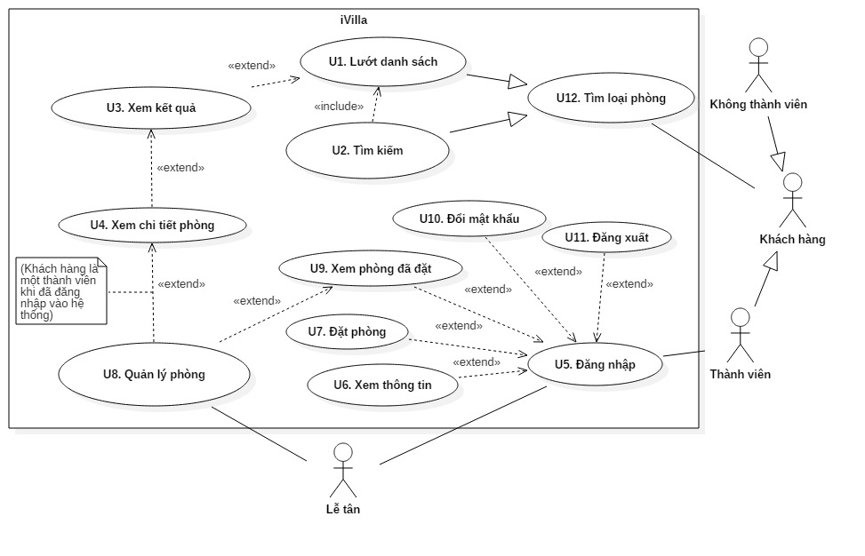

GIAO DIỆN NGƯỜI DÙNG
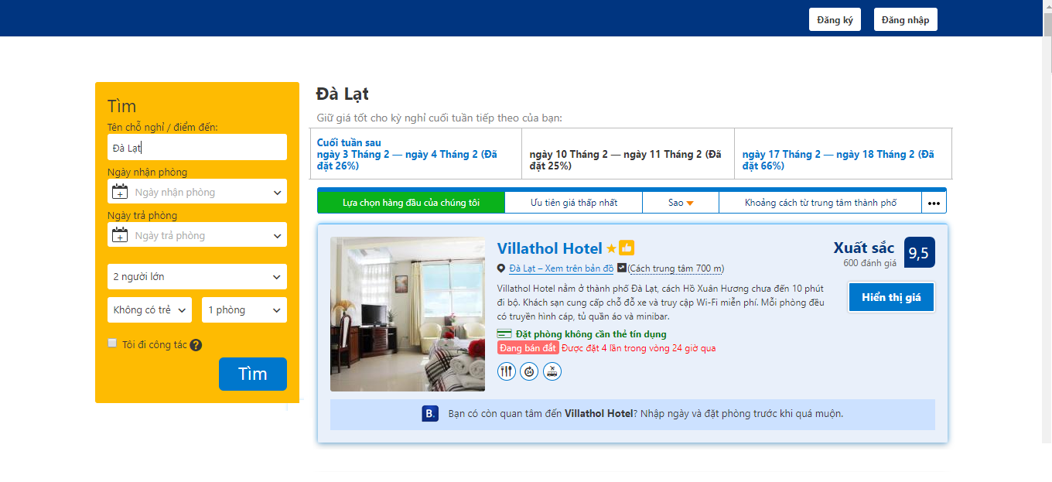

Giao diện chính
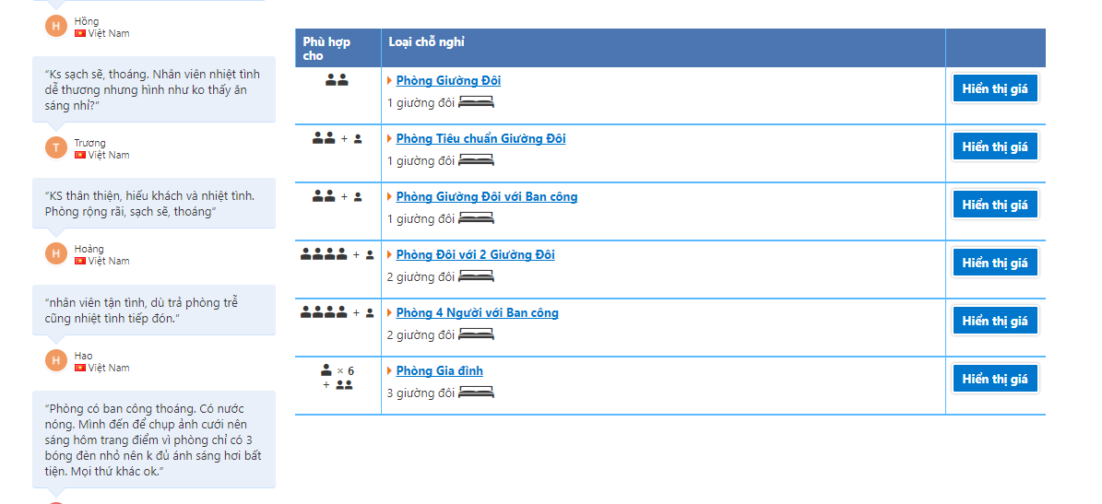

Giao diện Xem kết quả
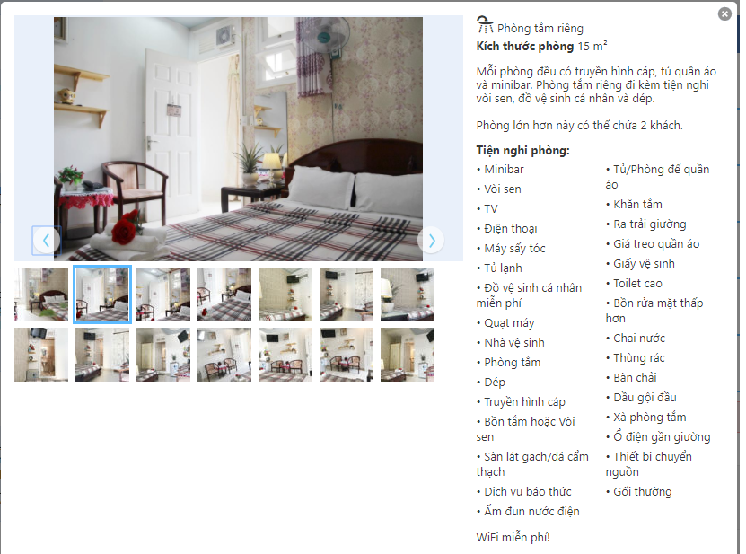

Giao diện xem chi tiết phòng
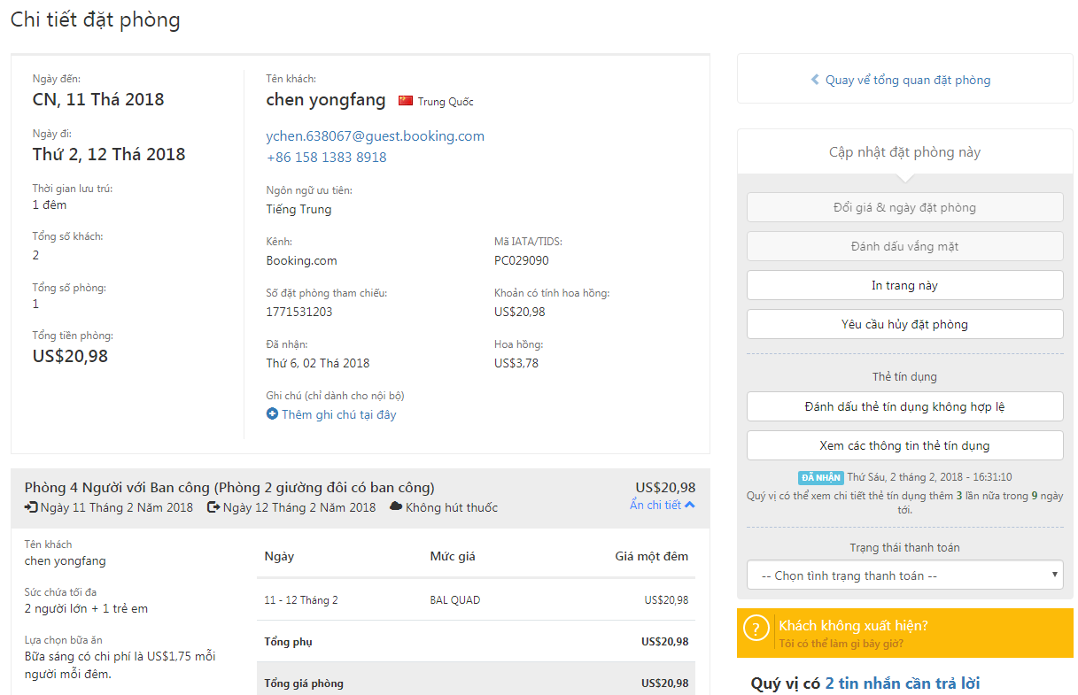

Giao diện xem phòng đã đặt
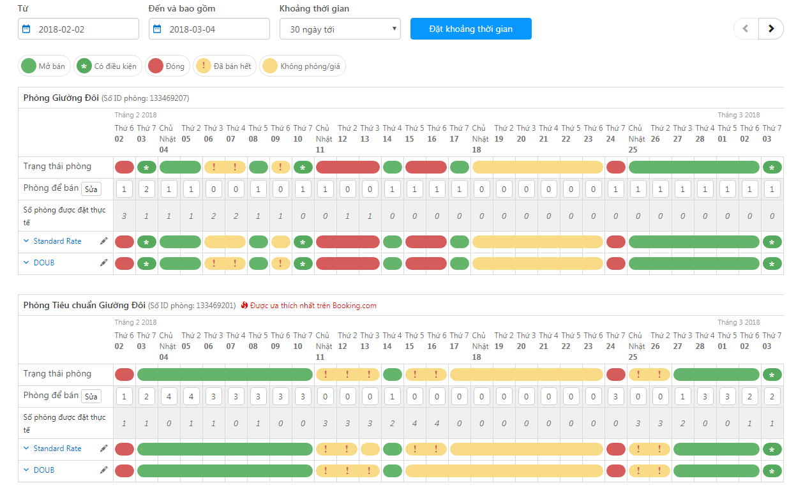

Giao diện quản lý phòng

